Issue2
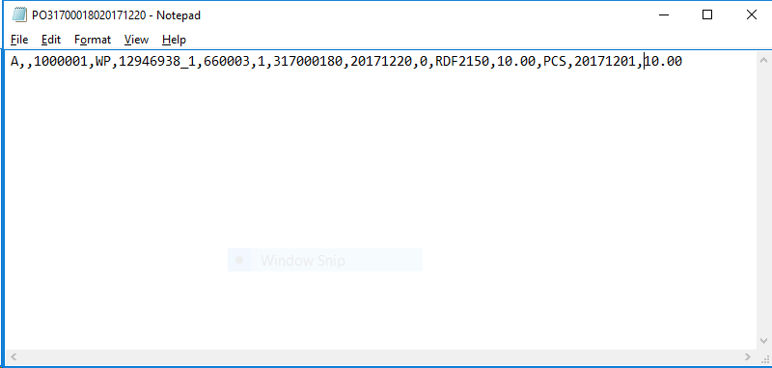

จากรูปผมไม่แน่ใจใน column ต่อไปนี้ บางอย่างไม่ตรงกับเอกสาร Spec
Col 2 | Branch/Plant ตอนนี้โชว์เป็นค่าว่าง ไม่ทราบว่าต้องตรวจสอบข้อมูลที่ถูกต้องจาก field ไหนครับ
Col 10 | Request Time เอามาจากไหนครับ ไม่มี field นี้ใน table XCUST_LINFOR_PR_INT_TBL
Col 11 | ITEM NUMBER คือ field "item_code" ใน table ใช่หรือไม่ |  | คุณแอร์คอนเฟิร์มแล้วว่าใช้ field เดียวกัน
Col 15 | Delivery Instrcution ตอนนี้เป็นค่าว่างใน table แต่โปรแกรมพี่พบ gen 10.00 ออกมา

Test date: | 13-Dec-17
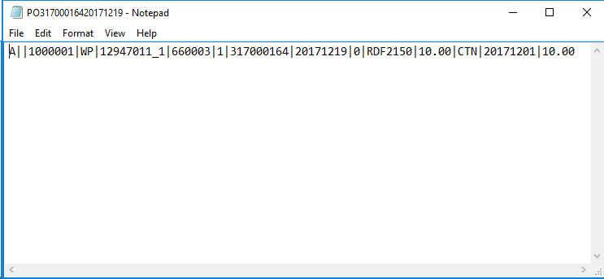

Col2 | select sub.attribute1 linfox_sub |  |  | หรือใช้ xcust_linfox_pr_int_tbl.store_code
 | from XCUST_LOCATIONS_MST_TBL loc
 | ,xcust_subinventory_mst_tbl sub
 | where loc.location_id = 300000001907058--&po.bill_to_location_id
 | and loc.LOCATION_CODE = sub.SECONDARY_INVENTORY_NAME

Col10 | 000000 | Request time
Col15 | Delivery Instruction

Issue3
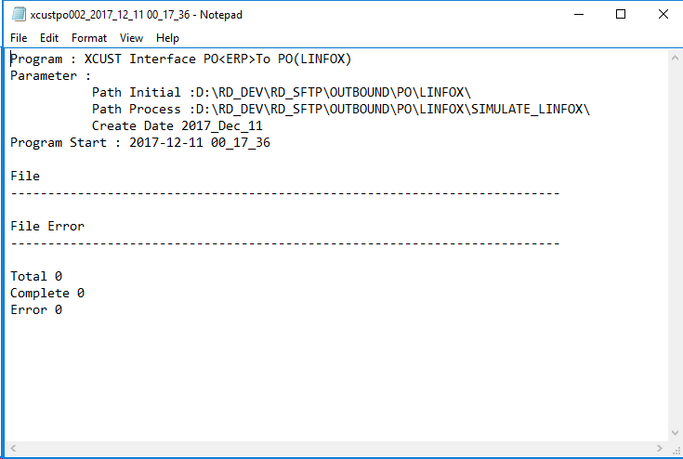

เคสปกติ Total 36 Files
1 | ชื่อโปรแกรมมีคำว่า XCUST เพิ่มเกินมาจาก Spec ไม่มี
2 | format date ใน Create Date ไม่ตรงกับใน spec
3 | format date time ใน Program Start ไม่ตรงกับใน spec
4 | ไม่มีการระบุ ชื่อ Filename
5 | Total, Complete ไม่ระบุจำนวนไฟล์
6 | Total, Complete, Error ฟอร์แมตไม่ตรงตาม spec

Test date | 13-Dec-17
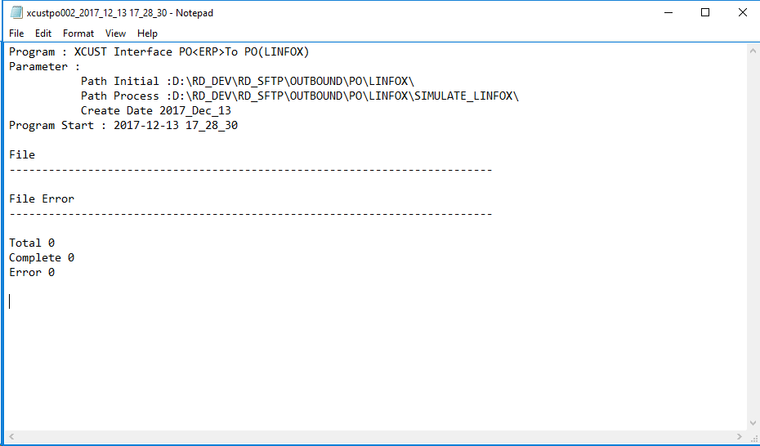

Log ยังไม่โชว์เหมือนเดิมเลยครับ

